Hoja1
CALCULADOR DE METROS CUBICOS ESTIMADOS DE SUS ENSERES O MUEBLES
TrastosOff

RECIBIDOR |  | Cantidad
Consola de Entrada con Espejo |  |  | 0.5 | 0
Aparador Recibidor |  |  | 0.4 | 0
Perchero |  |  | 0.1 | 0
SALON |  |  |  | 0
Sofa 2 Plazas |  |  | 1.4 | 0
Sofa 3 Plazas |  |  | 1.6 | 0
Cheslong |  |  | 2 | 0
Mueble Salon Mural |  |  | 3 | 0
Mesa Comedor |  |  | 0.7 | 0
Silla Comedor |  |  | 0.25 | 0
Butaca 1 Plaza |  |  | 0.75 | 0
Puf |  |  | 0.25 | 0
Mesa Café Central |  |  | 0.3 | 0
Mesa esquinera |  |  | 0.2 | 0
TV |  |  | 0.1 | 0
Cadena Musica |  |  | 0.1 | 0
Cuadro |  |  | 0.05 | 0
Lampara de Pie |  |  | 0.1 | 0
Vitrina Armario |  |  | 1.5 | 0
COCINA |  |  |  | 0
Frigorifico |  |  | 0.9 | 0
Lavadora |  |  | 0.7 | 0
Lavavajillas |  |  | 0.7 | 0
Secadora |  |  | 0.7 | 0
Frigorifico Americano |  |  | 1.95 | 0
Mueble modulo Bajo |  |  | 0.3 | 0
Mueble Alto |  |  | 0.25 | 0
Mesa Cocina |  |  | 0.3 | 0
Silla Cocina |  |  | 0.25 | 0
Microhondas |  |  | 0.15 | 0
Horno |  |  | 0.25 | 0
Campana Estractora |  |  | 0.15 | 0
HABITACIONES |  |  |  | 0
Cama 1,50 |  |  | 1 | 0
Cama 1,35 |  |  | 0.9 | 0
Cama de .90 |  |  | 0.55 | 0
Armario dos Cuerpos |  |  | 2 | 0
Armario un Cuerpo |  |  | 1 | 0
Silla |  |  | 0.25 | 0
Butaca Descalzadera |  |  | 0.3 | 0
Baul Cofre |  |  | 0.4 | 0
Mesilla |  |  | 0.3 | 0
Sinfonier |  |  | 0.5 | 0
Galan |  |  | 0.2 | 0
Cama Nido |  |  | 1.75 | 0
Modulo Habitacion Juvenil |  |  | 0.3 | 0
Escritorio |  |  | 0.5 | 0
DESPACHO/OFICINA |  |  |  | 0
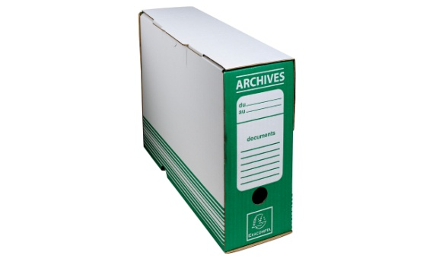
Mesa Escritorio |  |  | 0.5 | 0
Silla Escritorio |  |  | 0.3 | 0
Mesa Dirección |  |  | 0.65 | 0
Sillon Dirección |  |  | 0.45 | 0
Aparador un Cuerpo |  |  | 0.6 | 0
Mueble 1,5 alto |  |  | 1 | 0
Mueble 1,8 alto |  |  | 1.3 | 0
Ala Escritorio |  |  | 0.15 | 0
Mesa Auxiliar |  |  | 0.2 | Carpetas Archivos Documentos
Estanteria un Cuerpo |  |  | 0.6 | 0 | Confidenciales para Destrucción
Impresora Sobremesa |  |  | 0.1 | 0 | Tamaño | Cantidad
Impresora Alta Capacidad |  |  | 1.2 | 0 | Folio | 0 | 0.018
CPU |  |  | 0.1 | 0 |  |  | 0
Pantalla PC |  |  | 0.1 | 0
Fotocopiadora Alta Capacidad |  |  | 1.2 | 0
MISCELANEO |  |  |  | 0
Caja de 40x30x30 |  |  | 0.04 | 0
Caja de 60x40x40 |  |  | 0.1 | 0
Bicicleta |  |  | 0.35 | 0
Cinta de Correr |  |  | 1.2 | 0
Bicicleta Eliptica |  |  | 1.2 | 0
Bicicleta Estatica |  |  | 0.75 | 0

Metros Estimados… | Total: | 0 | Mts3

